Flächenaufstellung
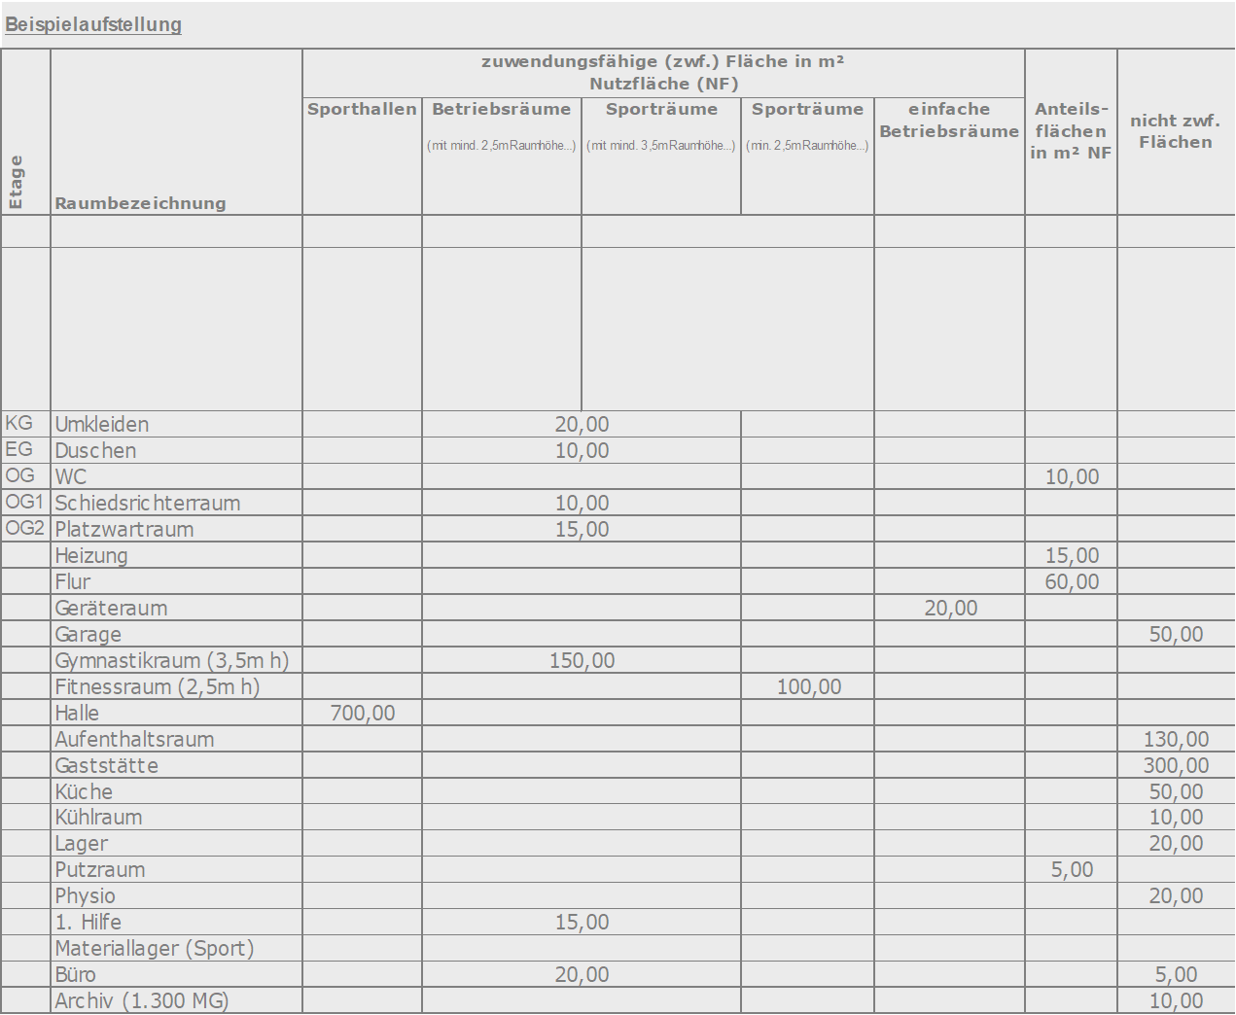
Bearbeitungshinweis: Bei Eingabe der Anfangsbuchstaben in der Spalte Raumbezeichnung wird Ihnen ein gängiger Vorschlag für Ihre Raumbezeichnung gemacht. Vermeiden Sie daher Leerzeilen.
Verein: |  |  |  | Vereinsnr.: |  |  | Bearbeitungsnr.:
Flächenaufstellung für Gebäude
Etage/Raum-Nr. | Raumbezeichnung | zuwendungsfähige (zwf.) Fläche in m² Nutzfläche (NF) |  |  |  |  | Anteils- flächen in m² NF | nicht zwf. Flächen
 |  | Sporthallen (mit mind. 5,5m Raumhöhe, Sportboden nach DIN V 18032/2 und einer besonderen sportspezifischen Ausstattung* (*Beleuchutng-, Belüftung-, Heizungsystem, Schallabsobtion) | Betriebsräume (mit mind. 2,5m Raumhöhe) | Sporträume (mit mind. 3,5m Raumhöhe, Sportboden nach DIN V 18032/2 und einer besonderen sportspezifischen Ausstattung* (*siehe Spalte Sporthalle)) | Sporträume (min. 2,5m Raumhöhe und sportgeigneter Ausstattung* (*siehe Spalte Sporthalle)) | einfache Betriebsräume (unmittelbar dem Sport- betrieb dienende Flächen)
 | Beispiele: |  | Umkleiden, Duschen, Schiedrichter, 1. Hilfe, Geschäftsstellen-Büro (dv. max. 20qm) | Trainingsräume (der Bedarf ist anhand von Belegungsplänen darzustellen) |  | Geräteräume (für Sport + Platzpflege), Platzwartraum, Werkstatt, Archiv (bei mehr als 1.500 Mitgliedern, max. 10qm) | allg. Heizungs-, Technikräume, WC-Anlagen, Flur, Treppen (Verkehrsflächen) | Gasträume (erforderliche Räume gem. Kozession/Schank-erlaubnis), Küche, Getränke-, Kühlräume, Personal WC, Aufenthaltsräume, Besprechungs-/Versammlungsraum, nur geringfügig sportlich genutzte Räume, Fahrzeuggaragen, Büro (außerhalb der Geschäftsstelle, sowie ab 20qm), Archiv (bei weniger als 1.500 Mitglieder), Sauna-, Ruhe-, Regenerationsräume (im KA-Verfahren)

 | Summen | 0.00 | 0.00 | 0.00 | 0.00 | 0.00 | 0.00 | 0.00
 | Gesamtfläche | 0.00
 | Berechnung zuwendungsfähiger Flächenanteil:
 | zwf. Fläche |  | 0.00 | 0.00%
 | nicht zwf. Fläche |  | 0.00 | 0.00%
 | Gesamt (ohne Anteilsflächen) |  | 0.00 | qm

